Data
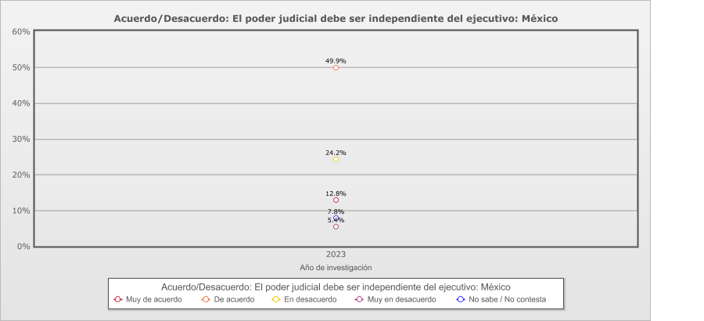
 |  | Acuerdo/Desacuerdo: El poder judicial debe ser independiente del ejecutivo

Categoría | Total | Año de investigación
 |  | 2023
País - México
Muy de acuerdo | 12.8% | 12.8%
De acuerdo | 49.9% | 49.9%
En desacuerdo | 24.2% | 24.2%
Muy en desacuerdo | 5.4% | 5.4%
No sabe / No contesta | 7.8% | 7.8%
(N) | 1,200 (100%) | 1,200 (100%)
País - Total
Muy de acuerdo | 12.8% | 12.8%
De acuerdo | 49.9% | 49.9%
En desacuerdo | 24.2% | 24.2%
Muy en desacuerdo | 5.4% | 5.4%
No sabe / No contesta | 7.8% | 7.8%
(N) | 1,200 (100%) | 1,200 (100%)

